obliczenia mocy szczytowych
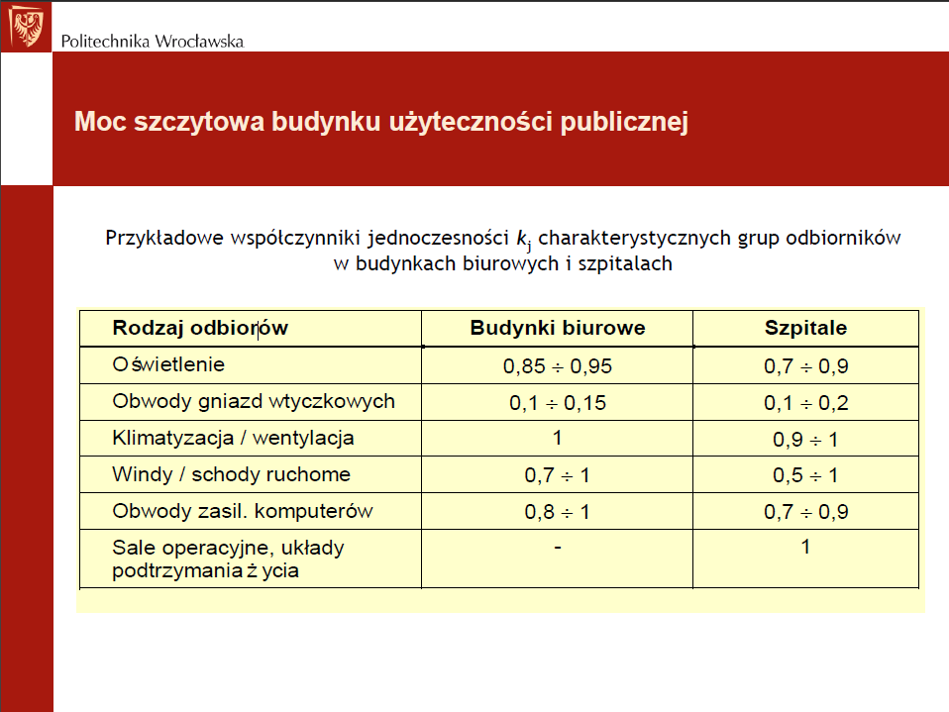
Lp | Urządzenie | Moc znamionowa [kW] | cosfi | ilość | kj | P | tg fi | Q | Kolumna1
1 | Jednostka wentylacyjna | 2.6 | 0.8 | 1 | 1 | 2.6 | 0.75 | 1.9 | 144.45646285
2 | Piec saunowy | 30 | 1 | 1 | 1 | 30.0 | 0.00 | 0.0
3 | Bojler | 9 | 1 | 1 | 1 | 9.0 | 0.00 | 0.0
4 | Suszarki do włosów | 1 | 1 | 4 | 0.2 | 0.8 | 0.00 | 0.0
5 | Klimatyzator - jedn. Zewn. | 12 | 0.8 | 1 | 1 | 12.0 | 0.75 | 9.0
6 | Grzejniki elektryczne | 1.2 | 1 | 2 | 1 | 2.4 | 0.00 | 0.0
7 | Gniazda 1-fazowe | 3.68 | 0.5 | 30 | 0.2 | 22.1 | 1.73 | 38.2
8 | Gniazda 3-fazowe | 11 | 0.5 | 3 | 0.2 | 6.7 | 1.73 | 11.5
9 | Oprawy ESSYSTEM | 0.036 | 0.95 | 52 | 0.9 | 1.7 | 0.33 | 0.6
10 | Oprawy Luxiona | 0.077 | 0.95 | 7 | 0.9 | 0.5 | 0.33 | 0.2 | 144.45646285
11 | Oprawy SOLAR | 0.075 | 0.95 | 4 | 0.9 | 0.3 | 0.33 | 0.1 | 144.45646285
Suma |  |  |  |  |  | 88.0 |  | 61.5

Kompensacja mocy biernej
Ss | 107.3 | kVA | Pozorna moc szczytowa
cos fi s | 0.820 | - | aktualne cos fi
tg fi s | 0.70 | - | Aktualne tg fi
tg fi dop | 0.40 | - | Dopuszczalne max tg fi
Qk | 26.327248139 | kvar | Moc bierna do skompensowania
Kompensator | 30 | kvar | Olmex BK-55 30/5
Qsk | 31.5 | kvar | po kompensacji
Ssk | 93.4 | kVA | po kompensacji
cos fi sk | 0.941 | - | po kompensacji
tg fi sk | 0.34 | - | po kompensacji

